Toelichting
RVO, GER-waarden Database

Wat is een GER-waarde?
De GER-waarde staat voor 'Gross Energy Requirement' en is een maat voor de bruto energie-inhoud van een stof, uitgedrukt in primaire energie. Primaire energie is de energie-inhoud van energiebronnen in hun natuurlijke vorm, voordat enige technische omzetting heeft plaatsgevonden. De GER-waarde bestaat uit twee componenten: een aandeel hernieuwbare energie en een aandeel niet-hernieuwbare energie. Niet-hernieuwbare energie is energie die tot uitputting van bronnen leidt en daarmee tot een milieu-impact. Hernieuwbare energie is afkomstig van onuitputtelijke bronnen en leiden niet tot vervuiling omdat deze of altijd aanwezig is (wind, zon, water, geothermisch), of de calorische waarde van een hernieuwbaar gewas vertegenwoordigt.

De GER-waarde van een materiaal, stof, energiedrager, transport, etc. bestaat altijd uit een deel niet-hernieuwbare en hernieuwbare energie. Ook elektriciteit uit duurzame bron: immers, voor de opwekking zijn (oa) machines, transport en onderhoud nodig.
Een aantal voorbeelden van GER-waarden (primaire energie): 1) De GER-waarde voor elektriciteit is de totale energie die nodig is voor de opwekking ervan. Bij het gebruik van elektriciteit, wordt deze elders opgewekt uit gas, olie of uit een hernieuwbare bron zoals wind-, water- of de zonne-energie (kinetische energie uit wind en water, en stralingsenergie uit zonlicht). Bij het opwekken en transporteren van de elektriciteit treden verliezen op. Daarnaast zijn hulpmiddelen, machinerie, onderhoud en transport nodig om de elektriciteitsopwekking mogelijk te maken. 2) De GER-waarde voor 1 kg staal is alle energie die nodig is voor de winning van het staal, productieprocessen voor omvormen, transport en gebruik van machines en fabrieken (etc). 3) De GER-waarde voor 1 kg kunststof is alle energie die nodig is voor het produceren van het kunststof uit ruwe olie, transport en gebruik van machines en fabrieken (etc), plus de calorische waarde van de kunststof, afkomstig uit olie. 4) De GER-waarde voor 1 kg hout is is alle energie die nodig is voor het produceren van het kunststof uit ruwe olie, transport en gebruik van machines (etc), plus de calorische waarde van het hout, afkomstig uit biomassa (gevormd door de zon).

Wat kan men met de GER-waarden?
De GER-waarden worden gebruikt bij het berekenen van de energiehuishouding, in het kader van het MJA3-convenant. Er kan mee worden berekend of doorgevoerde maatregelen hebben geleid tot energiebesparing. Door het vergelijken van de nieuwe situatie met een referentiesituatie, wordt duidelijk wat de gevolgen zijn voor primair energiegebruik. Een eenvoudig voorbeeld (zie tabel hieronder): In het geval dat, bijvoorbeeld in een product, 50 kg naaldhout in plaats van 30 kg staal wordt gebruikt, stijgt de primaire energiebehoefte: voor 50 kg hout is meer primaire energie benodigd dan voor 30 kg staal. Echter, een groot deel hiervan is afkomstig van de calorische waarde van het hout, die is inbegrepen in de GER-waarde. Daardoor zien we een grote verschuiving van niet-hernieuwbare energie naar hernieuwbare energie. Voor de nieuwe situatie is een stuk minder niet-hernieuwbare energie nodig. Voor het MJA is het interessant om zowel het verschil in de totale GER-waarde te presenteren (omdat dit een maat is voor energiebesparing), als het verschil in niet-hernieuwbare energie (omdat dit een maat is voor vervuiling).
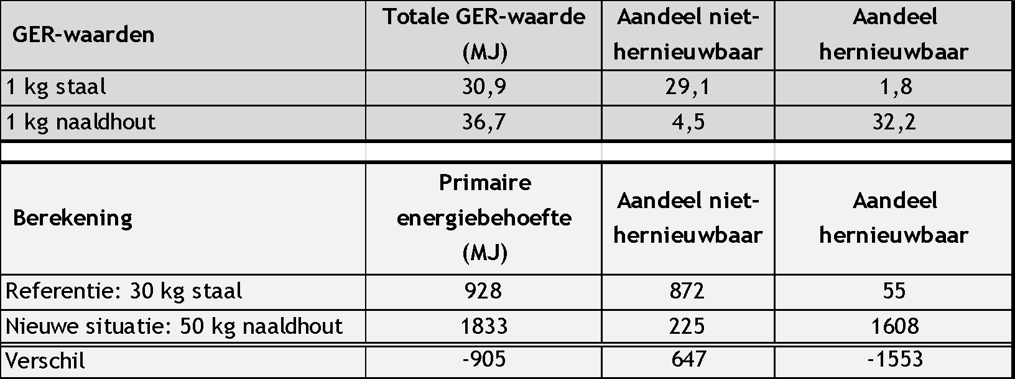

Wat kan met met de klimaatimpactwaarden (kg CO2-eq.)?
Nieuw: materiaalsubstitutie die wel CO2 maar geen energie bespaart In het Nationaal Energieakkoord is afgesproken dat wordt onderzocht of vervanging van fossiele materialen door biobased materialen en de inzet van gerecycled materiaal onderdeel kunnen uitmaken van de energieconvenanten. De convenantpartners hebben daarop geconcludeerd dat het meerwaarde heeft bedrijven de optie te bieden materiaalsubstitutiemaatregelen te rapporteren die geen energie besparen, maar wel een CO2-emissiereductie bewerkstelligen. Dit type maatregelen kunnen in het komende EEP opgenomen worden onder de subcategorie ‘materiaalsubstitutie’. De bijbehorende CO2-emissiereductie zal niet meetellen bij de voorgenomen besparing van het bedrijf. De CO2-emissiereductie zullen bedrijven ook zelf moeten berekenen. Voor het berekenen is er een Handleiding CO2-waarden voor biobased grondstoffen volgens MJA3/MEE-methodiek (1) opgesteld met rekenvoorbeelden. Daarnaast zijn er spreadsheets biobased grondstof ketens (2) ontwikkeld om de gebruikers van biomassa en afgeleide chemicaliën als grondstof kennis te maken met de biobased grondstofketens en de daarin optredende broeikasgasemissies. Tevens zijn de GER-waarden (3) voor biobased grondstoffen aangevuld met CO2-waarden. Indien er vragen zijn over het bepalen van CO2-waarden voor biobased grondstoffen kan contact opgenomen worden met de helpdesk van RVO of de relatiebeheerder van http://www.rvo.nl/
Hyperlinks
1. Handleiding CO2-waarden
2. Spreadsheets voor CO2-emissie biobased grondstofketens
3. GER-waardenmethodiek

Opzet van dit document
Het document bevat GER-waarden, geordend per thema. Elk tabblad bevat de volgende informatie: - De totale GER-waarde (kolom E) - Deze GER-waarde uitgesplitst in zijn niet-hernieuwbare en hernieuwbare component (kolommen F en G) - Deze GER-waarde uitgesplitst in de zes verschillende energie-componenten (kolommen H t/m M: deze zijn verborgen en kunnen zichtbaar gemaakt worden door op het plusteken boven kolom N te klikken) Kleuraanduiding Lichtblauw: een afwijkende bron, anders dan Ecoinvent 3, is gehanteerd Donkerblauw: De GER-waarde is meer dan 30% gewijzigd tov voor de update. Een verklaring voor deze afwijking is gegeven in het opmerkingenveld bij het proces zelf.

